商城模块
系统 | 一级功能 | 二级功能 | 需求 | 备注 | 工时(天) | 备注2
商品管理 | 商品品牌管理 | 网站品牌库维护管理 | a、含增、删、改、查、批量导出； b、品牌内容含LOGO图片、中英文名称、首字母维护、排序值； c、支持前台按照品牌进行商品的搜索和展示。 | 目前系统暂未此部分功能 | 12 | 后台完成
 | 商品分类管理 | 1、商品分类应分为前台和后台分类 | a、后台产品分类： a1. 含后台商品分类的增，删，改，查，导出功能。 a2. 编辑分类，可修改分类名称，插入子分类。 a3. 编辑末级分类（叶子分类），可修改分类名称，插入子分类，关联规格，关联属性，关联分组，关联类型。 a4. 导出末级分类（叶子分类）下的商品信息。 b、前台展示分类： b1. 含前台展示分类支持展示上传展示分类图片，同时支持增，删，改，查，导出功能。 b2. 编辑分类：含分类改名，隐藏分类，插入子分类，上移下移（在该页面的显示位置的）。 b3. 编辑末级分类（叶子分类），可修改分类名称，隐藏分类，关联后台分类，上移下移（在该页面的显示位置的），删除。 b4. 查看前台和后台的分类关联。 | 系统目前有分类管理但只有两级，且属性管理和规格管理缺失 | 8 | a、后台产品分类：http://wx.adjyc.cn/web/index.php?c=site&a=entry&m=ewei_shopv2&do=web&r=goods.category a1. 差查询和导出功能，其他ok。 a2. 编辑分类，可修改分类名称，插入子分类。ok a3. 编辑末级分类（叶子分类），可修改分类名称，插入子分类，关联规格，关联属性，关联分组，关联类型。ok a4. 导出末级分类（叶子分类）下的商品信息。属于商品管理，目前不支持导出功能。 b、前台展示分类：只支持从后台取出 http://wx.adjyc.cn/app/index.php?i=6&c=entry&m=ewei_shopv2&do=mobile&r=shop.category b1. 含前台展示分类支持展示上传展示分类图片，前台只支持查询功能，不支持其他编辑，查询和删除等功能。 b2. 编辑分类：含分类改名，隐藏分类，插入子分类，上移下移（在该页面的显示位置的）。 b3. 编辑末级分类（叶子分类），可修改分类名称，隐藏分类，关联后台分类，上移下移（在该页面的显示位置的），删除。 b4. 查看前台和后台的分类关联。
 |  | 2、前台分类应和后台分类关联 | 从父级分类开始选择继承，对应关联，关联同时自动对应继承后台的属性和规格值 |  | 8 | 从父级分类开始选择继承，对应关联，关联同时自动对应继承后台的属性和规格值 ok
 |  | 3、系统分类的属性值管理 | a、属性值应按照类比分为：促销属性、用户属性、商品属性管理 b、属性管理应支持导入、修改、添加，并支持按属性搜索 c、属性值也应支持父级属性及同类商品属性值继承，并支持继承上的完善和修改 |  | ？ | 目前系统没有，具体表现形式，请详细说明，用户属性指啥？商品属性应该属于商品管理。 a、属性值应按照类比分为：促销属性、用户属性、商品属性管理 b、属性管理应支持导入、修改、添加，并支持按属性搜索 c、属性值也应支持父级属性及同类商品属性值继承，并支持继承上的完善和修改
 |  | 4、系统分类的规格值管理 | a、规格管理应支持导入、修改、添加，并支持按属性搜索 b、规格值也应支持父级属性及同类商品属性值继承，并支持继承上的完善和修改 |  | 6 | 目前系统没有，具体表现形式，请详细说明？规格值应该属于商品管理。 a、规格管理应支持导入、修改、添加，并支持按属性搜索 b、规格值也应支持父级属性及同类商品属性值继承，并支持继承上的完善和修改
 |  | 5、系统可设置三级或以上分类 |  |  | 6 | 目前系统支持三级分类，正常分类到三级已足够，多余三级较难维护
 |  | 6、一个商品可对应多个分类 |  |  | 2 | 6、一个商品可对应多个分类ok
 | 商品类型管理 | 实物商品 |  | 系统目前有相应功能需测试 | 2
 |  | 虚拟商品 | 卡密、二维码-卡密生成、导出及核销 |  | 2 | 系统目前有相应功能需测试 卡密、二维码-卡密生成、导出及核销
 |  | 虚拟物品？（商城礼品卡） | 卡密-卡密生成、导出及核销 |  | 2 | 系统目前有相应功能需测试 卡密-卡密生成、导出及核销
 |  | 虚拟商品类的核销管理 |  |  | 12 | 系统目前有相应功能需测试
 | 商品促销管理 | 积分抵扣、余额抵扣、满件包邮、满额包邮等 | 需要在每个促销活动上增加活动时限，及参与商品、品类、品牌新老客等不同客户类型的限定 | 系统目前有相应功能需测试，但仍不完善可参考云起调整 | 3 | 品牌新老客户没有 需要在每个促销活动上增加活动时限，及参与商品、品类、品牌新老客等不同客户类型的限定
 | 商品分享及关注管理 | 微信导入关注管理 | 如无微信此部分功能可选择关闭 |  | 8 | 如无微信此部分功能可选择关闭
 |  | 分享管理 | a、支持制定统一模板，定期可进行模板的更新； b、重点商品可支持自定义分享内容，进行独立维护； c、分享以后可考虑以后与CPS关联，增加二维码海报形式？ | 系统目前具备此部分功能，但需要调整优化 | 3 | a、支持制定统一模板，定期可进行模板的更新； b、重点商品可支持自定义分享内容，进行独立维护； c、分享以后可考虑以后与CPS关联，增加二维码海报形式？
 | 商品标签管理？ |  |  |  | 2 | 已有
 | 商品批量设置管理 | 批量导入 |  | 系统暂无此功能，参考云起调整 | 2 | 系统暂无此功能，商品助手支持批量导入天猫，京东等商品
 |  | 批量导出 |  |  | 6 | 系统暂无此功能
 |  | 批量修改 |  |  | 8 | 系统暂无此功能
 |  | 批量复制 |  |  | 6 | 系统暂无此功能
 | 商品快速录入？ |  |  |  | ？ | 商品快速录入？
 | 商品审核管理 | 商品上传规则匹配（即系统自动审核）-可后期扩充 |  |  | ？ | 系统暂无此功能，个人觉得没必要，等到是否上架，人工审核拦截即可。或者设置敏感字拦截。
 |  | 商品批量审核（通过、不通过、理由） |  |  | ？ | 系统暂无此功能
 |  | 审核流程管理 |  |  | ？ | 系统暂无此功能
 | 商品上架管理 | 商品批量库存、上下架 |  |  | ？ | 系统暂无此功能
供应商管理 | 供应商合同管理 | 合同录入、审批、导出、导入 |  |  | ？ | 系统暂无此功能
 | 供应商商品佣金管理 | 批量修改、导出、导入 |  |  | ？ | 系统暂无此功能
 | 供应商账户管理 | 账号、密码及支持供应商在一个账号下增开管理账户 |  |  | ？ | 系统暂无此功能
 | 供应商商品多渠道（店铺）分销、管理 |  |  |  | ？ | 系统暂无此功能
专题频道管理（内容管理） | 页面模板设定 | 新增模块、模板、自定义模板、分类模板 |  |  | ？ | 系统暂无此功能
 | 页面模板生成 | 页面上传自动生成热点 |  |  | ？ | 系统暂无此功能
 | 频道（专题）页面管理 | 不同的频道专题管理（按频道集合，做分专题页面及页面相关商品管理） |  |  | ？ | 系统暂无此功能
店铺（渠道）管理 | 管理权限 | 网站相关管理权限可设置（页面、商品、广告位、活动促销） |  |  | ？ | 系统暂无此功能
 | 店铺（渠道）管理权限 | 店铺管理功能权限选择（广告管理、内容管理、商品管理等等） |  |  | ？ | 系统暂无此功能
 | 店铺（渠道）商品价格管理 | 商品、品类、品牌、栏目销售价格管理（主渠道商品池商品分销到渠道（店铺）价格批量设置导入、导出、修改） |  |  | ？ | 系统暂无此功能
广告管理 | 广告位管理 | 首页、热销、推荐，关联（自动）、弹出、推送等 |  |  | ？ | 系统暂无此功能
 | 广告内容管理 | 图片、链接、排序等 |  |  | ？ | 系统暂无此功能
 | 广告发布管理 | 可预设发布时间内容，发布规则（销量、上新、价格等） |  |  | ？ | 系统暂无此功能
 | 广告商品管理 | 商品id，删除、导入 |  |  | ？ | 系统暂无此功能
客户管理系统 | 客户信息管理 | 会员基本信息管理 | 会员id、注册、登录信息密码等 |  | 6 | 会员id、注册、登录信息密码等
 |  | 会员设置 | 会员等级说明、等级设置、会员小组设置、会员升级限定 |  | 6 | 会员等级说明、等级设置、会员小组设置、会员升级限定
 |  | 会员等级管理 | 等级权重、等级名称、升级条件、折扣优惠 |  | 6 | 等级权重、等级名称、升级条件、折扣优惠
 |  | 会员分组管理 | 1、根据会员属性可添加、修改、删除会员分组； 2、删除变更会员及会员分组信息等操作需有审核的步骤。 |  | 12 | 1、根据会员属性可添加、修改、删除会员分组； 2、删除变更会员及会员分组信息等操作需有审核的步骤。
 |  | 会员批量管理 （会员管理） | a、会员批量导入、导出、修改、查询、删除等； b、会员微信关注（可保留选择展示）； c、关联会员信息及订单查询、积分及余额充值、单会员删除等操作 |  | 6 | a、会员批量导入、导出、修改、查询、删除等； b、会员微信关注（可保留选择展示）； c、关联会员信息及订单查询、积分及余额充值、单会员删除等操作
 |  | 会员财务账户管理 | 包含会员积分、余额账户充值、账户变更记录等 |  | 2 | 包含会员积分、余额账户充值、账户变更记录等
 | 客户服务管理 | 评论管理 |  |  | 6
 |  | 售后管理 | 客户投诉管理、退换货管理？ |  | 6 | 客户投诉管理、退换货管理？
 |  | 在线客服 |  |  | 3
 |  | 客诉管理 |  |  | 3
 |  | 会员权限及折扣管理
 |  | 会员关怀 | 不同会员节日、生日优惠特权 |  |  | 不同会员节日、生日优惠特权
消息管理系统 | 商城对商户信息管理 | 1、公告、通知等 2、商家通知（下单、付款、买家支付等） |  |  | 3
 | 商城对客户信息 |  |  |  | 3
权限管理 |  | 平台权限、店铺权限、渠道权限、内容权限 |  |  |  | 系统目前有相应功能需测试
数据系统 |  | 销售数据、推广数据、营销数据、流量数据、用户数据 |  |  |  | 系统目前有相应功能需测试
营销平台 | 签到 |  |  |  |  | 签到ok
 | 抽奖 |  |  |  |  | 抽奖ok 大转盘，刮刮奖，九宫格
 | 拼团 |  |  |  |  | 拼团ok,模板不适应手机
 | 秒杀 |  |  |  |  | 秒杀 PHP 未安装 redis 扩展
 | 积分商城 | 积分各种兑换规则，积分+现金兑换等，用户不同等级积分兑换 |  |  |  | 系统目前有相应功能需测试 2018-02-26 21:45:05 TODO debug4 runtime=0.048s ：来源: http://shop.rongec.cn/web/index.php?c=site&a=entry&m=ewei_shopv2&do=web&r=creditshop.goods.query&keyword=%E6%95%B0%E7%A0%81 ------------ Array: file : fetchall() ; sql2 : SELECT id,title,thumb,marketprice,productprice,share_title,share_icon,description,minprice,costprice,total,content,hasoption FROM `ims_ewei_shop_goods` WHERE 1 and status=1 and deleted=0 and uniacid='10' and type = 1 and groupstype = 0 and isdiscount = 0 and istime = 0 and ifnull(bargain,0)=0 and ispresell = 0 AND (`title` LIKE '%数码%' OR `keywords` LIKE '%数码%') AND `type` != 10 order by createtime desc ; $params ==Array: :uniacid : 10 ; :keywords : %数码% ; | 以下商城商品不能参加积分商城兑换活动：
 | 游戏 |  |  |  |  |  | 虚拟、促销、秒杀活动、砍价活动商品；以及参加拼团的商品。
 | 预售 |  |  |  |  | 预售ok
卡券系统 | 线上线下商户卡券生成及核销 |  |  |  |  | 系统目前有相应功能需测试
 | 卡券营销 | 分店铺营销卡券的生成、核销管理、折扣 |  |  |  | 系统目前有相应功能需测试
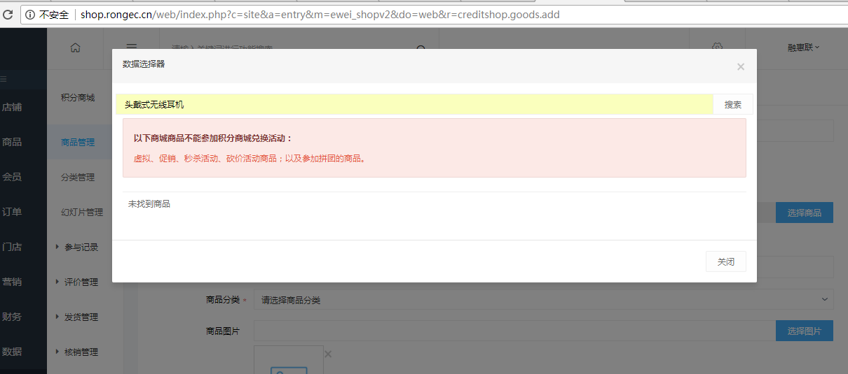
 | 积分会员管理 |  |  |  |  | 系统目前有相应功能需测试
 | 收银台 | 渠道折扣 |  |  |  | 系统目前有相应功能需测试

注:600元/人/天费用

试用模块
试用模块
一级功能 | 二级功能 | 需求 | 备注 | 工时(天) | 备注2 | 完成度（%）
首页 | 头部公告 | 公告 | 是否需要添加 | 1 | 功能性,完成 | 100
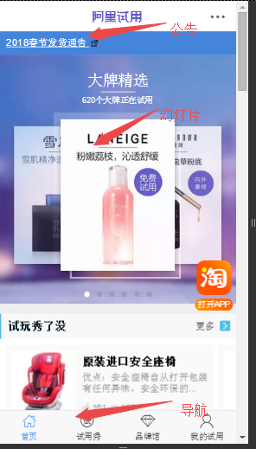
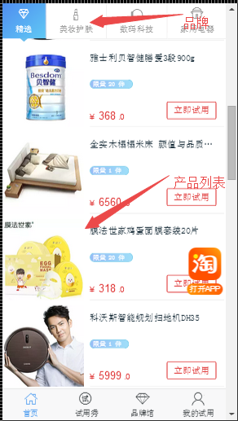
 | 幻灯片 | 展示幻灯片（参考招行掌上商城，小些）（链接外用加（免费试用/付邮领用/我的试用）） | 对应幻灯片管理，前端布局 | 0.5 | 功能性,完成 | 100 |  |  | 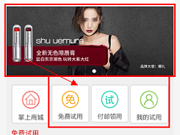
 | 试用秀链接 | 链接 | 前端布局 | 0.5 | 没太大必要添加链接 | 0
 | 试用产品 | 产品展示 | 对应项目管理，前端布局 | 5 | 功能性，样式有待调整 | 60
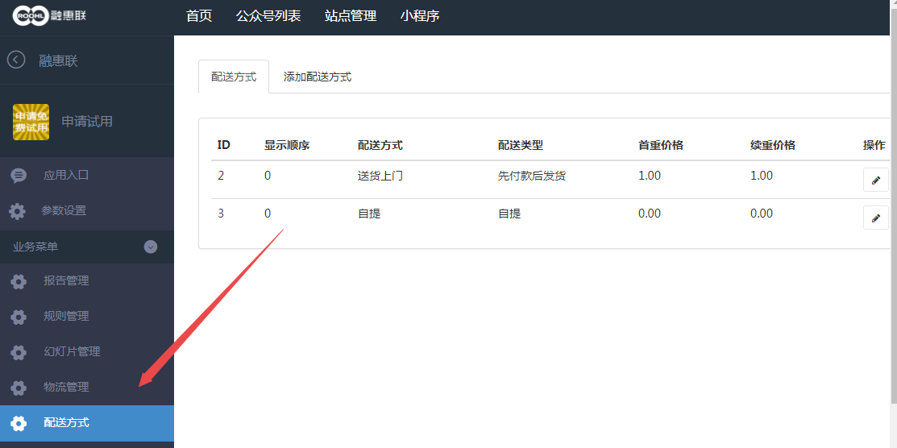
 | 免邮/付邮 | 免邮展示 | 添加邮费字段，结算时加上 | 5 | 后期加 | 0 | 配送方式不要
 | 往期 | 往期展示 | 过期商品展示 | 2 | 后期加 | 0
试用秀 | 试用展示 | 试用展示 | 对应评测报告，前端布局 | 5 | 功能性,完成 | 100
 | 试用填写 | 试用填写 | 填写，添加商品分类属性，样式 | 1 | 功能性,后台商品分类属性完善,完成 | 50 | 图片上传，少内页
品牌馆 | 品牌馆 | 按品牌分类 | 添加商品品牌属性，前端布局 | 3 | 功能性,后台商品品牌属完善 | 100
我的试用 | 我的 | 对应我的申请(试用、购买) |  | 2 | 功能性 | 50 | 商品状态，

 |  |  |  |  |  | 其它流程是否一致
 |  |  |  |  |  | 找前端画前端界面，js动态效果做下拉加载等
 |  |  |  |  |  | 内容订阅，添加品牌，推荐
 |  |  |  |  |  | 阿里试用
 |  |  |  |  |  | https://pages.tmall.com/wow/baihuo/act/trial?spm=a1z0i.8295104.300.1

 |  |  |  |  |  | https://h5.m.taobao.com/try/my.htm?spm=a1z0i.8295104.300.4
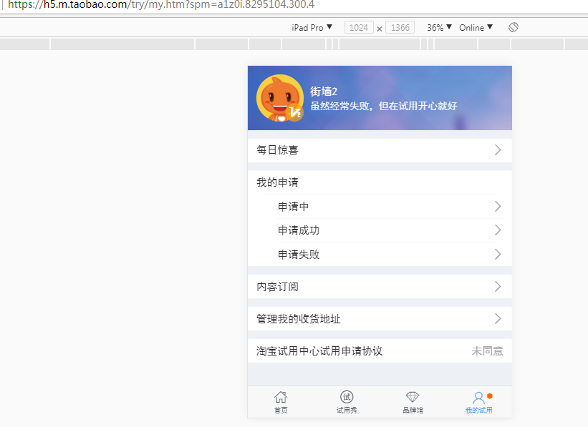
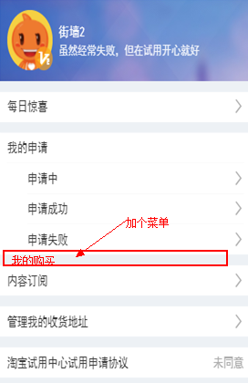

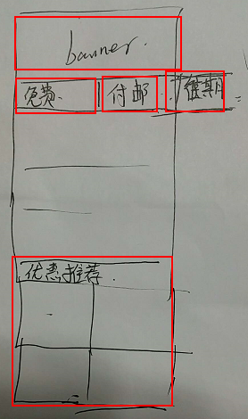
 |  |  |  |  |  |  | 首页布局 | banner
 |  |  |  |  |  |  |  | 导航 | （免费/付邮/往期/我的/）
 |  |  |  |  |  |  |  | 试用商品列表 | 横的列表
 |  |  |  |  |  |  |  | 热门推荐（属性）ishot | 四个方块的商品

 |  |  |  |  |  |  | 邮费

